模板字段说明
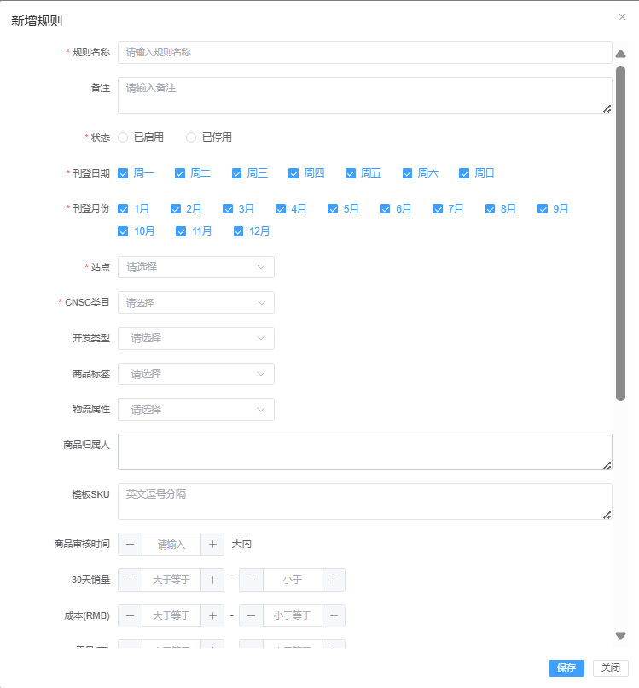
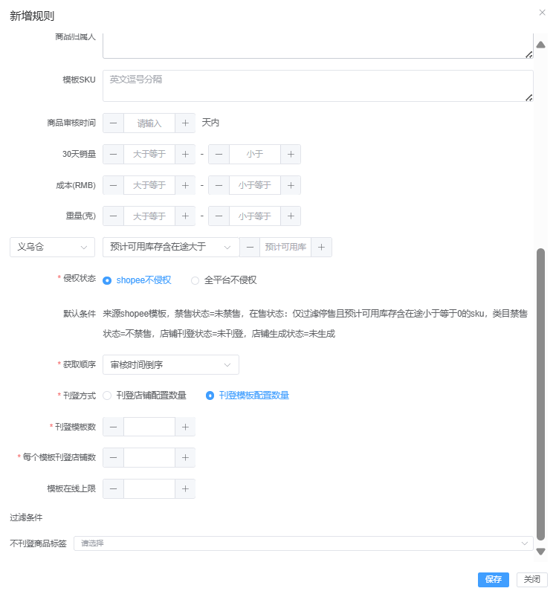

规则名称：必填项，输入规则名称
刊登日期：必填项，选填内容为0,1,2,3,4,5,6。分别对应周一,周二,周三,周四,周五,周六,周日。需要选择多个日期时数字之间英文逗号隔开
刊登月份：必填项，选填内容为1,2,3,3,4,5,6,7,8,9,10,11,12。分别对应1月，2月，3月，4月，5月，6月，7月，8月，9月，10月，11月，12月。需要选择多个月份时数字之间英文逗号隔开
站点：必填项，仅支持填写一个站点名称缩写，例如SG
CNSC类目：必填项，填写类目ID，若输入的类目ID有子级类目，则该条规则适用于所输入类目下的所有子级类目中的商品。输入多个ID时用英文逗号隔开
商品审核时间：非必填项，限制填写数字字符。填写商品审核时间天数，表示商品审核时间在指定天数范围内
30天销量下限：非必填项，限制填写数字字符。表示商品30天内销量大于等于指定值
30天销量上限：非必填项，限制填写数字字符。表示商品30天内销量小于指定值
侵权状态：必填项，填写0或1，填写0时传入[shopee不侵权]，填写1时传入[全平台不侵权]
获取顺序：必填项，填写1,2,3,4 分别对应审核时间倒序，审核时间正序，7天销量倒序、30天销量倒序
刊登模板数：当需要按照[刊登模板配置数量]配置刊登规则时，此字段必填，限制填写数字字符
每个模板刊登店铺数：当需要按照[刊登模板配置数量]配置刊登规则时，此字段必填，限制填写数字字符
模板在线上限：当需要按照[刊登模板配置数量]配置刊登规则时，此字段为选填项，限制填写数字字符
补充：此模板当前仅用于新加坡站点试点批量导入刊登规则。导入新增规则默认为启用状态

